nodes
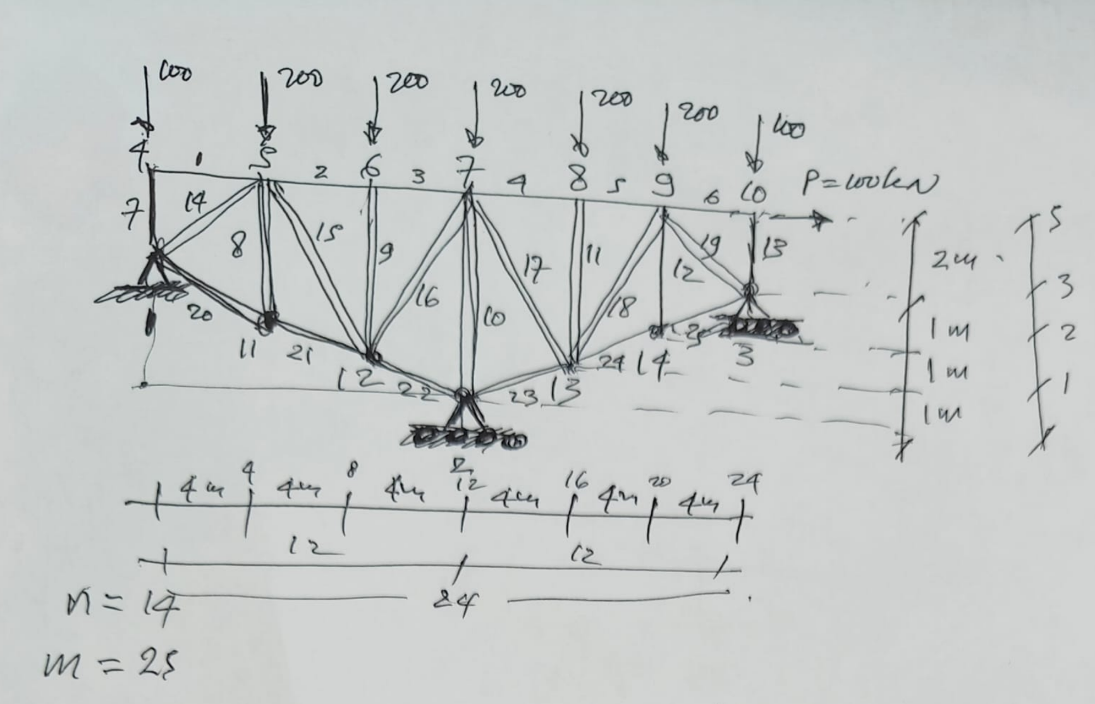
node | x(m) | y(m)
1 | 0 | 3
2 | 12 | 0
3 | 24 | 3
4 | 0 | 5
5 | 4 | 5
6 | 8 | 5
7 | 12 | 5
8 | 16 | 5
9 | 20 | 5
10 | 24 | 5
11 | 4 | 2
12 | 8 | 1
13 | 16 | 1
14 | 20 | 2

